1 - MOEDA()

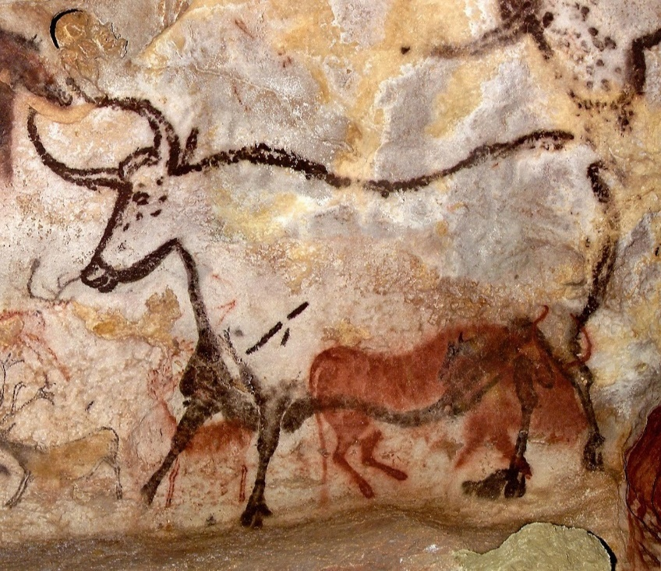
Valor: | 1 | Casas Decimais: |  | 2 | Valor: | 2 | Casas Decimais: |  | 0 | Valor: | 4 | Casas Decimais: |  | 4
MOEDA(): |  |  |  |  | MOEDA(): |  |  |  |  | MOEDA():
R$ 1 + 2/16 ? |  |  |  |  | R$ 1 + 10/34 ? |  |  |  |  | R$ 1 + 1/2 ?
Valor: | 1.02 | Fracional: | 16 |  | Valor: | 1.10 | Fracional: | 34 |  | Valor: | 1.01 | Fracional: | 2
MOEDADEC(): |  |  |  |  | MOEDADEC(): |  |  |  |  | MOEDADEC():
MOEDAFRA(): |  |  |  |  | MOEDAFRA(): |  |  |  |  | MOEDAFRA():

2 - Dados Ações
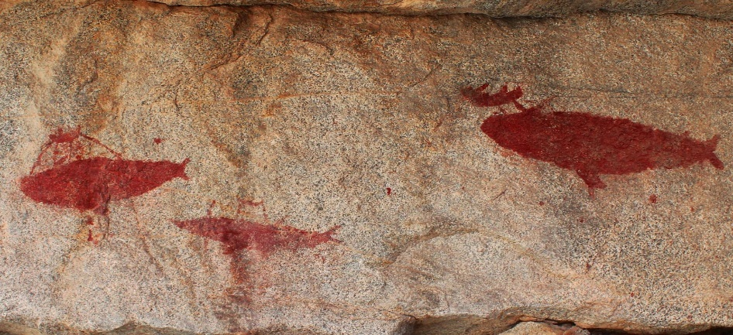

Nome Empresa | Nome Oficial na Bolsa | MOEDA | BOLSA | FUNCIONARIOS | FUNDAÇÃO | SETOR | ENDEREÇO
PETROBRAS
MAGAZINE LUIZA
APPLE
TOYOTA
FORD
CASAS BAHIA
MICROSOFT

3 - Dados Geografia


CIDADE | LOCALIDADE | Nome | População | Área | Prefeito | Descrição
Juazeiro do Norte - CE - Brasil
São Paulo - SP - Brasil
Petrolina - PE - Brasil
Buenos Aires - Argentina
Londres - Inglaterra
Paris - França
Tokyo - Japão

